2.クラス構成
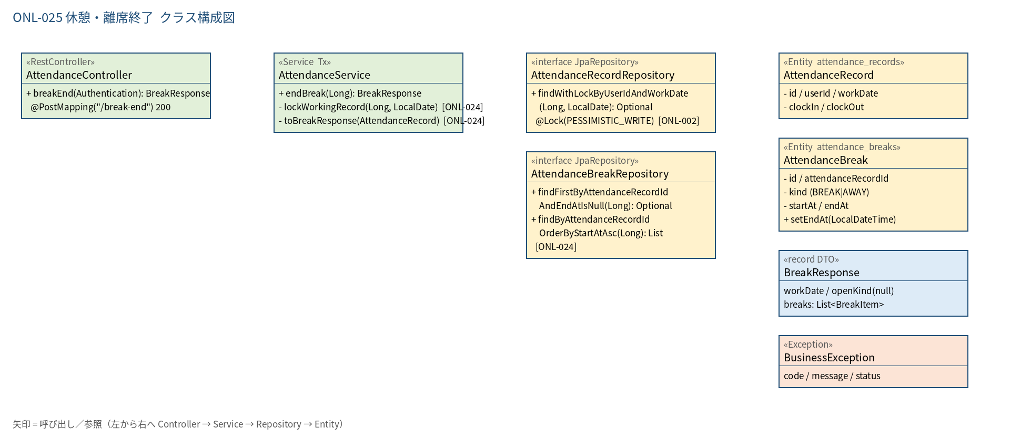
2.1 クラス構成図

3.シーケンス
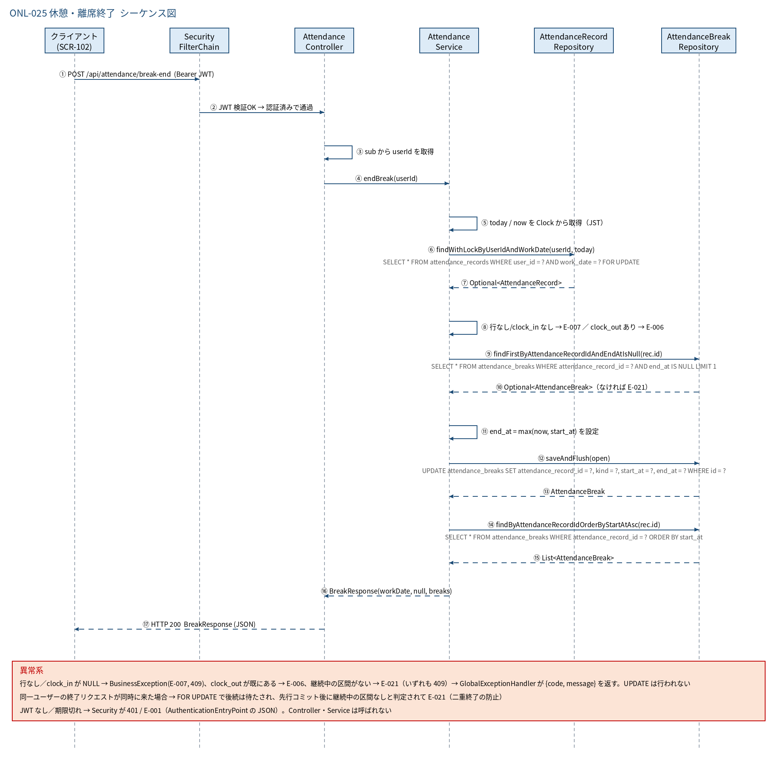
3.1 シーケンス図

5.処理フロー
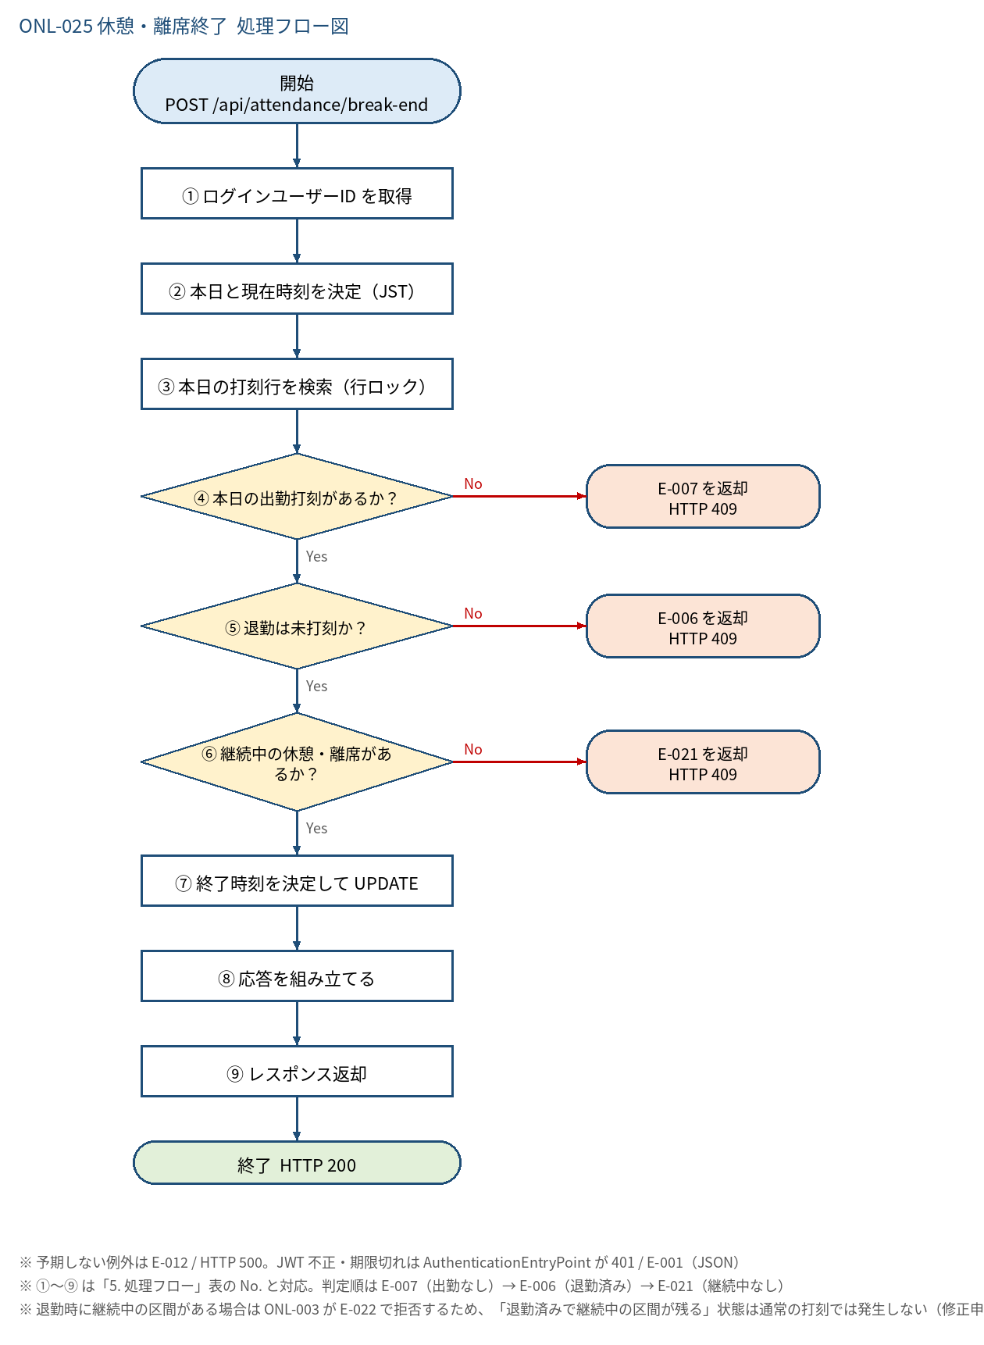
5.1 処理手順
No. | 処理 | 詳細 | 種別・分岐
① | ログインユーザーID を取得 | Controller: Long.valueOf(auth.getName())。リクエストに userId・kind は含めない（本文なし） | 処理
② | 本日と現在時刻を決定（JST） | today = LocalDate.now(clock)、now = LocalDateTime.now(clock).truncatedTo(SECONDS) | 処理
③ | 本日の打刻行を検索（行ロック） | AttendanceService#lockWorkingRecord → AttendanceRecordRepository#findWithLockByUserIdAndWorkDate（SELECT ... FOR UPDATE） | 処理
④ | 本日の出勤打刻があるか？ | 行が存在し、かつ clock_in が NULL でないこと | 判定（No → E-007 を返却 HTTP 409）
⑤ | 退勤は未打刻か？ | clock_out が NULL であること | 判定（No → E-006 を返却 HTTP 409）
⑥ | 継続中の休憩・離席があるか？ | AttendanceBreakRepository#findFirstByAttendanceRecordIdAndEndAtIsNull(rec.id) が存在すること | 判定（No → E-021 を返却 HTTP 409）
⑦ | 終了時刻を決定して UPDATE | endAt = now。ただし now が start_at より前なら start_at に補正（時刻補正データ対策。CHECK end_at >= start_at を満たすため）。setEndAt して saveAndFlush | 処理
⑧ | 応答を組み立てる | toBreakResponse(rec)：本日の区間を start_at 昇順で取得。終了後は openKind = null | 処理
⑨ | レスポンス返却 | BreakResponse を HTTP 200 で返す。コミットは Service メソッド終了時 | 処理

5.2 処理フロー図

